Sheet1
今日は【SCN_RC11_090_方式処分対象書類選択：方式調査対象事件選択画面】のADを書きました
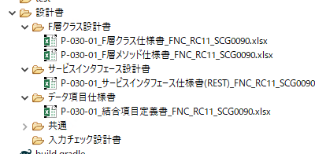

【P-030-01_チェック・編集仕様書_ScgRc11010RegController】以外はすべて書きました
情報抽出成功

自動生成コードは以下：
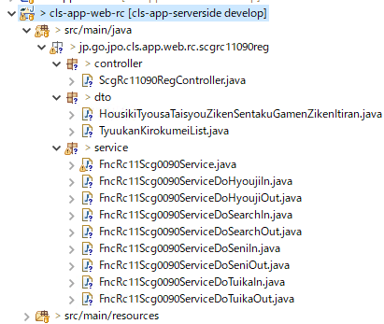

いくつかのimportを修正する必要があり、コードはエラーを報告しないでした。

変更前：
変更後：

変更前：
変更後：

